说明
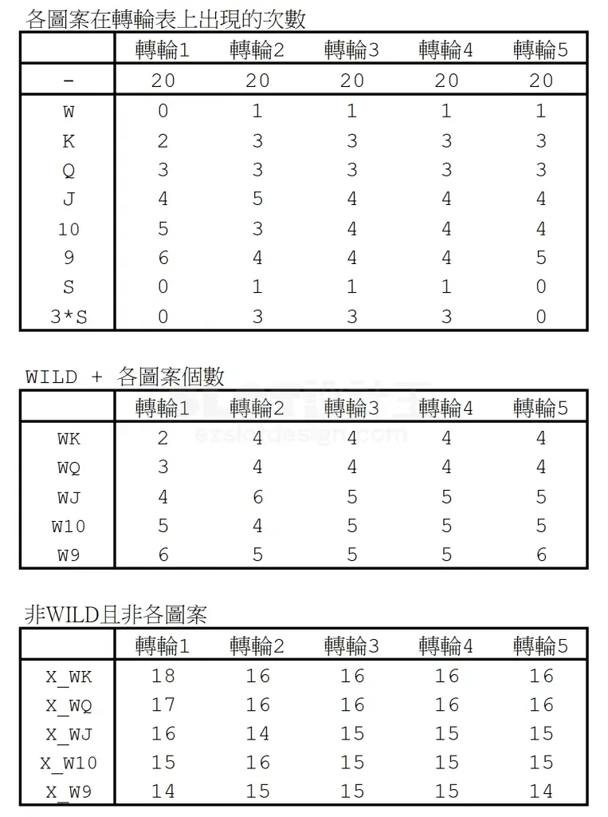
老虎机数学入门 PART Ⅳ —— Way Game 计算模型
来源：SLOT设计王《老虎机数学入门 PART Ⅳ》 https://ezslotdesign.com/slotmath4/

Way Game 三处与 Line Game 不同
1) 图案个数要按「视窗」统计：同一轮带上的符号在视窗里可能出现多次
2) X_W（非 WILD 也非该图案）不能用「总长 − (W+图案)×3」，遇堆叠会重复扣除 → 本表用「逐格判断」：补上最上方两格成循环轮带，逐一判断每个 3 格窗口，数 0 的个数
3) 期望值要再除以一把的 Coin 量（本篇范例 Coin = 50）

页签：滚轮表 / 视窗统计（逐格判断）/ 连线计算（Way 与 Line 对照）/ RTP
原文例：滚轮长 10 且 Q 双叠 → X_WQ 错解 10-2×3=4，正解 10-4=6
原文例：88 Fortune 金元宝四连线 500 分 × 第2轮 3 个 × 第3轮 2 个 = 3000

（本簿已合并为 2 个页签：说明、PartIV 视窗统计+Way计算→RTP；各区块：赔率表 第2~8行，转轮表 第11~45行，视窗统计 第48~71行，连线计算 第74~111行）

Way 区口径（依原文 https://ezslotdesign.com/slotmath4/ ）：
付款轮次数 =（WILD 数 + 图案数）× 视窗高度 3（取第38~43行）；断线轮 X_W = 格数(第35行) − 第71行「含W」列（含WILD或该图案的窗口数）；自由轮 ×格数；得分数 = 赔率表分本身（ways 乘数已含在出现机率里，不再乘一次）
S（scatter）另行判定：视窗统计最后 5 列 BJ~BN = 各轮「含 S 的 3 格窗口数」；连线计算第 93 行＝S 3连线（3 个以上 S 即中，赔 50，与连线无关）。

── 完整文档（原 老虎机数学入门-PartIV-WayGame与LineGame.md 存档）──
老虎机数学入门（PART Ⅳ）：Way Game 与 Line Game 计算上的差异

来源文章：<https://ezslotdesign.com/slotmath4/>（SLOT设计王 · 老虎机数学入门 PART Ⅳ）
前提阅读：PART Ⅰ（主游戏算法）
整理日期：2026-09-27 ｜ 配图已下载到 images/slotmath4/ 并嵌入本文
修订：2026-09-29 按原文（含配图 09-…-48、11-…-50 的完整计算图）校正两处口径：付款轮次数 =（WILD 数 + 图案数）× 视窗高度 3、得分数就是赔率表分（ways 不要乘两次），并补上原文范例的核对数字（§3.1）。
0. 一句话概括

Line Game 是「单线」思维，Way Game 是「整个画面」思维。两者的差异会让符号计数与非WILD非该图案计数（X_W）的算法都发生变化，最后 Way Game 还要再除以一把的 Coin 量才是期望值。
1. 两者的规则差别

项目 | Line Game | Way Game
判定范围 | 只看单条线上的位置 | 整个画面：只要由左至右连续出现相同符号，不论位置都算
3 × 5 的线路数 | 依机台设定（如 20 线） | 3×3×3×3×3 = 243 Way
同画面多组连线 | 各线各自计分（三连与二连都赔） | 只算最长的那一条连线
计分 | 赔率表分 × 押注 | 赔率表分 × 每个滚轮上该符号出现的个数

所以「3×5 的 Way Game ≠ 243 线的 Line Game」——因为计分方式不同。
⚠️ 上表的「计分」是机台实际赔付的规则（§1.1 的 88 Fortune 例：500 × 3 × 2 = 3000）。但在换算期望值时，「各轮个数」= ways 的期望值已经包含在「出现机率」里（§2.4），不可以再乘一次。
1.1 计分示例
[图片] Way Game 例：88 Fortune —— 金元宝四连线 500 分，第 2、3 轮各有 3 个 / 2 个金元宝，所以 500 × 3 × 2 = 3000 images/slotmath4/07-slotmath4-01-image-46-opt.webp
Way Game 得分 = 赔率表 4 连线分(500) × 第2轮个数(3) × 第3轮个数(2) = 3000
[图片] Line Game 例：Ghost Mansion —— 红线三连线、黄线二连线，两条都各自计分 images/slotmath4/02-image-56.png
同一画面若套用 Way Game 规则，只会计分最长的三连线。
2. 计算上的几个关键差异

2.1 「WILD + 各图案个数」要乘上视窗高度
Way Game 里，一个符号在同一轮带可能出现在视窗的多个位置，所以统计时要把「WILD 数 + 该图案数」乘上该滚轮高度（3）。
[图片] 简单例子：3×3 视窗、三轮都是「J,K,Q」（长度 3）时，K 三连线的组合数 images/slotmath4/04-image-52-opt.webp
• Line Game：每轮 K 落在该线上只有 1 种可能 → 组合数 1 × 1 × 1 = 1 种
• Way Game：K 落在该轮的 3 个位置都能成线 → 组合数 3 × 3 × 3 = 27 种
结论：Way Game 里，付款轮（要连成线的那几轮）的次数 =（WILD 数 + 图案数）× 视窗高度 3。
它正好等于「该轮 20 个 3 格窗口里，WILD 或该图案加起来一共出现几次」——即使符号堆叠、同一个窗口里出现两次也照样算两次，所以这里不会踩到 §2.2 那种重复扣除（原文把它称为「W 与图案个数的合计」）。
断线轮用的 X_W 是另一件事，见 §2.2；自由轮直接乘格数。
2.2 X_W（非 WILD 也非该图案的个数）不能简单减
Line Game 的 X_WK = 该轮总符号数 − (W+K)；直觉上 Way Game 只要把 (W+K) 乘上 3 再减就行，但遇到堆叠符号会重复扣除：
[图片] 滚轮长度 10、其中 Q 有 2 个且双叠：错误算法 10 − 2×3 = 4，正确是 10 − 4 = 6 images/slotmath4/05-image-53-opt.webp
❌ X_WQ = 10 − 2×3 = 4 （把两个双叠 Q 的视窗占用重复扣掉了）
✅ X_WQ = 10 − 4 = 6 （Q 在实际画面上只会占 4 个位置）
正确做法（原文采用）：逐格判断——把长度 20 的轮带在下方补上最上方两个符号（变成 22 格），然后每一格都判断「从这格开始的 3 格窗口内是否出现 W 或该图案」：出现记 1，否则记 0；最后统计 0 的个数，就是「画面上不会出现 W / 该图案」的可能数。
[图片] 逐格判断的补格方式：轮带下方补最上面两个符号，逐格看 3 格窗口 images/slotmath4/08-slotmath4-02-image-47-opt.webp
这一步是初学者最容易忽略、也算错的地方。
2.3 期望值要除以 Coin 量
• Line Game 的前提是单线押注 = 1；
• Way Game 的期望值是以一把的 Coin 量算出来的，所以必须再除以设定的 Coin 量。本篇范例假设 Coin = 50。
[图片] Way Game 与 Line Game 的期望值换算：Way Game 需除以 Coin 量（本范例 50） images/slotmath4/10-slotmath4-04-image-49-opt.webp
这里的 Coin 只是标定比例用的：原文范例（Coin = 50）算出来的总期望值是 134%（见 §3.1），本目录 Excel 用同一张滚轮表、Coin 也是 50 时是 143.1%。范例价目表不是可上线的数值，要落到想要的水位只要换一个 Coin（例：Coin 调到 75 → 本目录 Excel 的 Way RTP ≈ 95.4%）。
2.4 得分数不要再乘一次「个数」
原文「完整计算图」里，得分数 就是赔率表分本身（K 100/30/5、Q 100/25/5、J 75/20/5、10 75/20/5、9 50/10/5、S 50），并没有再乘各轮的符号个数。原因是分工不同：
• 出现机率（= 出现次数 ÷ 所有可能数 3,200,000）= E[ways]，ways 的乘数已经在这里了；
• 得分数 = 赔率表分；
• 于是 期望值 = 出现机率 × 得分数 ÷ Coin = E[赔付] ÷ Coin。
若两边都乘「个数」，等于把 ways 算了两次（放大到平方级），RTP 会离谱地大。
3. Way Game 计算流程（整理）

• 1. 滚轮表：与 Line Game 相同的滚轮表。
• 2. 付款轮次数：(WILD 数 + 图案数) × 视窗高度 3（= 该轮 20 个 3 格窗口里，该图案或 WILD 一共出现几次）。
• 3. X_W（非 WILD 也非该图案）：用 §2.2 的「逐格判断 + 数 0」法，不能用 总长 − (W+图案)×3；自由轮直接乘格数（20）。
• 4. 连线组合：与 PART Ⅰ 相同列出 WK / X_WK / any 等组合，逐条 PRODUCT 相乘算出现次数 → 出现机率（= 出现次数 ÷ 所有可能数，等于 E[ways]）。
• 5. 得分：赔率表 n 连线分本身（ways 的乘数已经在出现机率里，不要再乘，见 §2.4）。
• 6. 期望值：Σ 出现机率 × 得分，最后 ÷ Coin 量。
3.1 原文范例（Coin = 50）的核对数字
原文「完整计算图」的表格。范例轮带（长度 20）的各图案个数：W 0/1/1/1/1、K 2/3/3/3/3、Q 3/3/3/3/3、J 4/5/4/4/4、10 5/3/4/4/4、9 6/4/4/4/5、S 0/1/1/1/0；所有可能数 20⁵ = 3,200,000。
图案 | 连线 | 出现次数 | 出现机率 | 得分数 | 期望值
S | 3 | 10,800 | 0.0034 | 50 | 0.34%
K | 5 | 124,416 | 0.0389 | 100 | 7.78%
K | 4 | 103,680 | 0.0324 | 30 | 1.94%
K | 3 | 172,800 | 0.054 | 5 | 0.54%
Q | 5 | 186,624 | 0.0583 | 100 | 11.66%
Q | 4 | 139,968 | 0.0437 | 25 | 2.19%
Q | 3 | 233,280 | 0.0729 | 5 | 0.73%
J | 5 | 729,000 | 0.2278 | 75 | 34.17%
J | 4 | 243,000 | 0.0759 | 20 | 3.04%
J | 3 | 324,000 | 0.1013 | 5 | 1.01%
10 | 5 | 607,500 | 0.1898 | 75 | 28.48%
10 | 4 | 243,000 | 0.0759 | 20 | 3.04%
10 | 3 | 324,000 | 0.1013 | 5 | 1.01%
9 | 5 | 1,093,500 | 0.3417 | 50 | 34.17%
9 | 4 | 364,500 | 0.1139 | 10 | 2.28%
9 | 3 | 567,000 | 0.1772 | 5 | 1.77%
合计 |  |  |  |  | 134.15%

原文图里「期望值」取整数显示、合计标注「總期望值 134%」；上表按 §3 的算法逐行复算，16 行的出现次数与出现机率全部与原文图吻合。
两点补充：
• S（scatter）：原文范例有一行 3 连线（出现次数 10,800、得分 50）。本目录 Excel 也已补上这一行：视窗统计最后 5 列 BJ~BN = 各轮「含 S 的 3 格窗口数」，连线计算第 93 行是 S 3连线。本表 S 分布在第 2~5 轮（各 1 个），所以出现次数不是 10,800 而是 38,340——「≥3 个 S」要把 4 种三连组合相加（4 × 10,800 = 43,200），再扣掉「4 轮都出现 S」被多算的 3 次（3 × 20 × 3⁴ = 4,860）。
• 3 连线行末尾的 ×20：5 轮里只有 3 轮成线时，第 4 轮必须断线（格数 − 含W），第 5 轮自由 → 乘格数 20。
4. 配套 Excel

同目录 老虎机数学入门-PartIV-WayGame模型.xlsx（本簿已并成 2 个页签：「说明」＋「PartIV 视窗统计+Way计算→RTP」）：
• 转轮表（第 11~45 行）：填轮带（含堆叠符号）；第 35 行「格数」、第 33~34 行「补两格」、第 38~44 行「图案次数」；
• 视窗统计（第 48~71 行）：用 逐格判断公式逐格判断「从这格起的 3 格窗口」是否出现 W／该图案（每轮每图案两列：本体、含 W），第 71 行汇总；最后 5 列 BJ~BN 是各轮「含 S 的 3 格窗口数」（给 scatter 用）——这是本篇的核心；
• 连线计算（第 74~111 行）：赔率表在第 2~8 行；Way 区（第 78~93 行）的付款轮次数取「(WILD＋图案)×3」，断线轮取第 71 行的「含 W」列，自由轮乘格数，得分数直接用赔率表分；第 93 行是 S 3连线（scatter）；Line 区（第 94~108 行）作对照；
• RTP：第 110 行把 Way 区期望值 ÷ Coin 量（B75，范例 50）得到 Way Game RTP（本表滚轮表下 = 143.1%），第 111 行是同一滚轮表的 Line Game RTP（31.1%）。两者前提不同（见 §2.3），数字不宜直接当成「同一条线」来比。
5. 配图清单（images/slotmath4/）

文件 | 内容
01-image-54.png | 规则示意（Way Game）
02-image-56.png | 规则示意（Line Game：同画面多线各自计分）
03-image-51-opt.webp / 04-image-52-opt.webp | Line/Way 组合数对比（1 种 vs 27 种）
05-image-53-opt.webp | 堆叠符号导致 X_WQ 少扣的问题（4 ❌ vs 6 ✅）
06-image-55-opt.webp | WILD 连线计算相关
07-slotmath4-01-image-46-opt.webp | 88 Fortune 计分例（500 × 3 × 2 = 3000）
08-slotmath4-02-image-47-opt.webp | 逐格判断（补两格）方法
09-slotmath4-03-image-48-opt.webp | 完整计算图（轮带 + 三张计数表 + 赔率表 + 连线计算/RTP 表，含「總期望值 134%」）
10-slotmath4-04-image-49-opt.webp | Way 版计数表：各图案个数、WILD + 各图案个数（已 ×视窗高度 3）、实际未出现（逐格判断）
11-slotmath4-05-image-50-opt.webp | 同上的计数表，但不乘视窗高度 3、X_W 用 总长 −(W+图案)——Line Game 的算法，用来与 Way 对照

6. 参考链接

• 本篇：<https://ezslotdesign.com/slotmath4/>
• PART Ⅰ（修订版）：<https://ezslotdesign.com/slotmath1v2/>

── 原文配图（images/ 目录核心配图）──
01-image-54.png
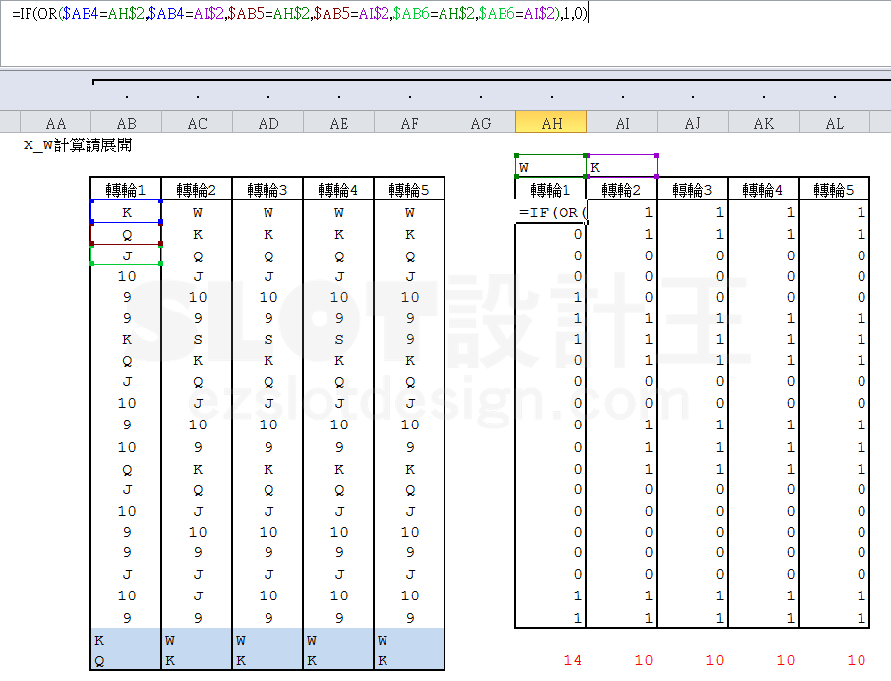

02-image-56.png
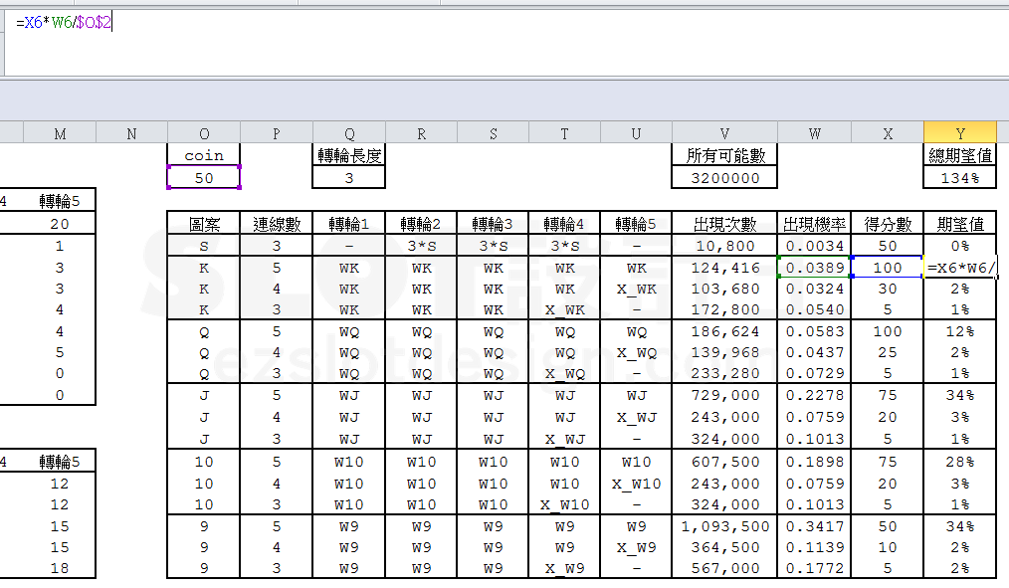

03-image-51-opt.webp
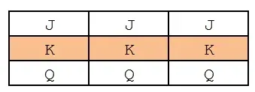

04-image-52-opt.webp

05-image-53-opt.webp

06-image-55-opt.webp
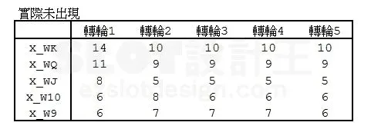

07-slotmath4-01-image-46-opt.webp
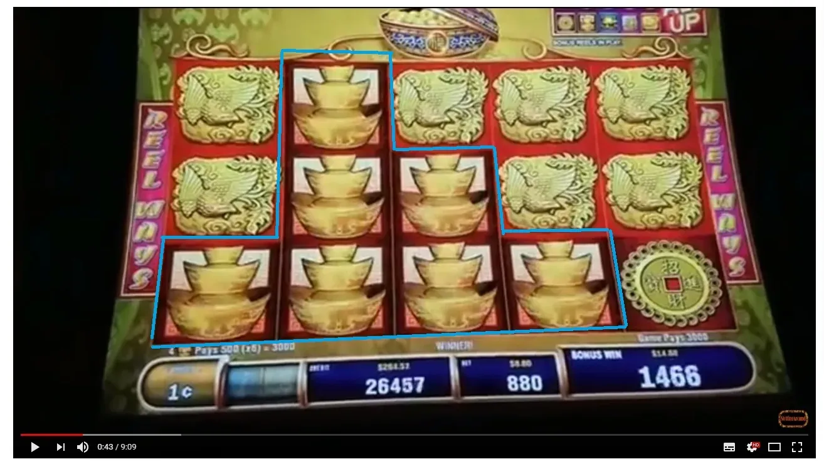

08-slotmath4-02-image-47-opt.webp
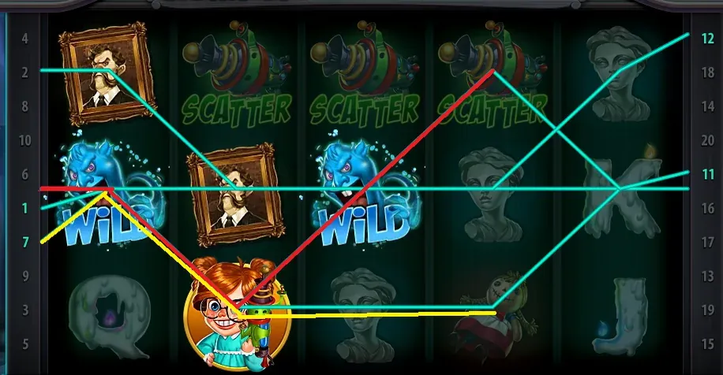

09-slotmath4-03-image-48-opt.webp
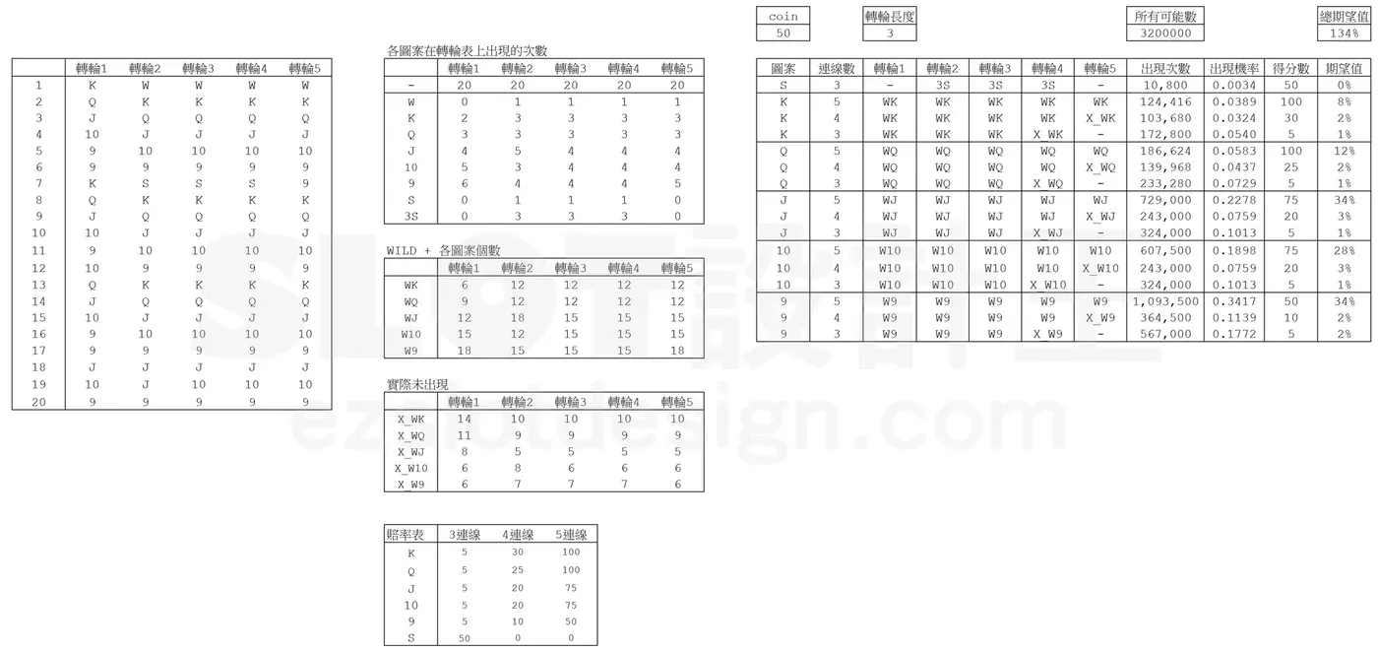

10-slotmath4-04-image-49-opt.webp
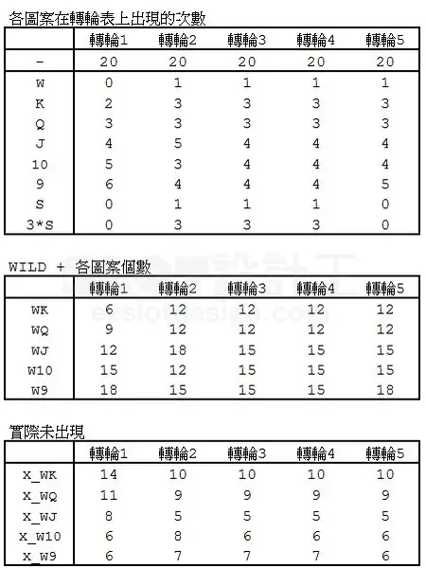

11-slotmath4-05-image-50-opt.webp

